Римские шторы Милфид
Римские шторы.
Материал: "Милфид" - 100% полиэстр. "Солито" - 100% полиэстр. "Лен" - 30% хлопок, 50% полиэстер, 20% лен. Монтажный комплект прилагается. Страна-производитель Россия.
Наименование товара | Цвет | Фото | Материал: | Артикул | Штрих-код | Размер, см | Кол-во шт. в оптовой уп. | Цена в руб. с НДС за 1 шт.
Римские шторы "Солито" | Белый | 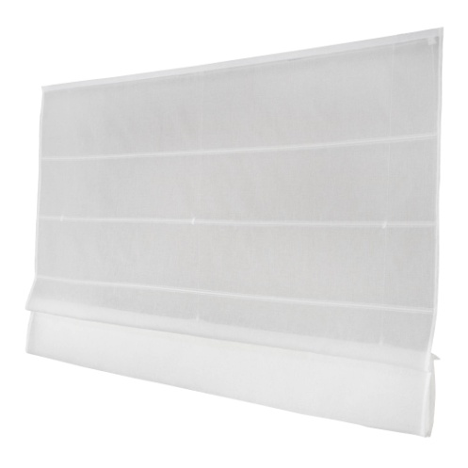 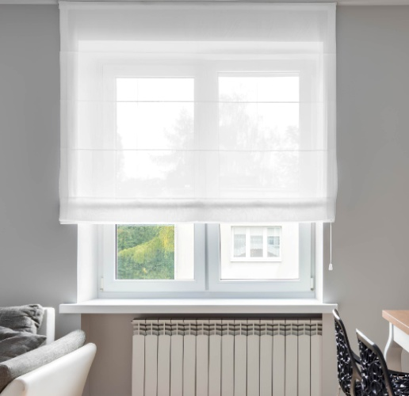 | Батист | 248040160 | 4690617290800 | 40х160 см | 6 | 672
Римские шторы "Солито" | Белый |  | Батист | 248050160 | 4690617290817 | 50х160 см | 6 | 783
Римские шторы "Солито" | Белый |  | Батист | 248055160 | 4690617290824 | 55х160 см | 6 | 818
Римские шторы "Солито" | Белый |  | Батист | 248060160 | 4690617290831 | 60х160 см | 6 | 842
Римские шторы "Солито" | Белый |  | Батист | 248065160 | 4690617290848 | 65х160 см | 6 | 961
Римские шторы "Солито" | Белый |  | Батист | 248070160 | 4690617290855 | 70х160 см | 6 | 989
Римские шторы "Солито" | Белый |  | Батист | 248080160 | 4690617290862 | 80х160 см | 6 | 1068
Римские шторы "Солито" | Белый |  | Батист | 248090160 | 4690617290879 | 90х160 см | 6 | 1223
Римские шторы "Солито" | Белый |  | Батист | 248100160 | 4690617290886 | 100х160 см | 6 | 1309
Римские шторы "Солито" | Белый |  | Батист | 248120160 | 4690617290893 | 120х160 см | 4 | 1588
Римские шторы "Солито" | Белый |  | Батист | 248140190 | 4690617290909 | 140х190 см | 4 | 2062
Римские шторы "Солито" | Белый |  | Батист | 248150190 | 4690617290916 | 150х190 см | 4 | 2149
Римские шторы "Солито" | Белый |  | Батист | 248160190 | 4690617290923 | 160х190 см | 4 | 2546
Римские шторы "Солито" | Белый |  | Батист | 248180190 | 4690617290930 | 180х190 см | 4 | 2752
Римские шторы "Солито" | Белый |  | Батист | 248200190 | 4690617290947 | 200х190 см | 4 | 2929
Римские шторы "Милфид" | Ваниль |  | 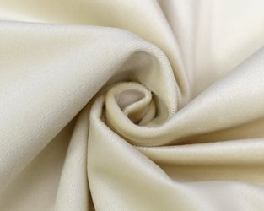 | 11133060 | 4690617167768 | 60х160 | 6 | 1117
Римские шторы "Милфид" | Ваниль |  |  | 11133100 | 4690617167775 | 100х175 | 6 | 1834
Римские шторы "Милфид" | Ваниль |  |  | 11233140 | 4690617169397 | 140х190 | 6 | 2225
Римские шторы "Милфид" | Ваниль |  |  | 11233160 | 4690617169403 | 160х190 | 6 | 3173
Римские шторы "Милфид" | Ваниль |  |  | 11233180 | 4690617169410 | 180х190 | 6 | 3462

Римские шторы Blackout
Римские шторы "Blackout".
Материал: 100% полиэстр. Монтажный комплект прилагается. Страна-производитель Россия.
Наименование товара | Цвет | Фото | Материал: | Артикул | Штрих-код | Размер, см | Кол-во шт. в оптовой уп. | Цена в руб. с НДС за 1 шт. | РРЦ в руб. с НДС за 1 шт.
Римские шторы "Blackout" | Бежевый | 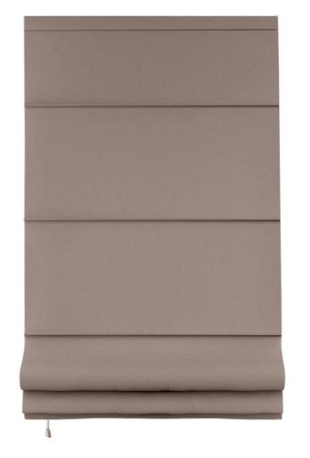 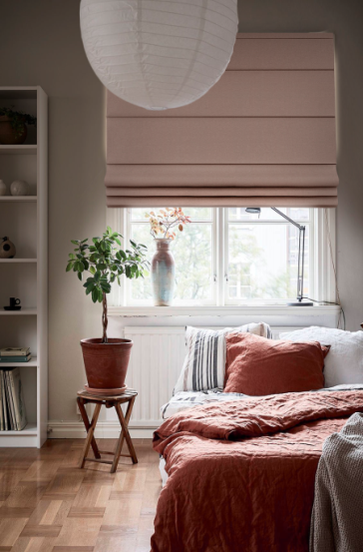 |  | 660632060160 | 4690617336867 | 60х160 | 6 | 1117.00 | 1530.00
Римские шторы "Blackout" | Бежевый |  |  | 660632080160 | 4690617336874 | 80х160 | 6 | 1371.00 | 1875.00
Римские шторы "Blackout" | Бежевый |  |  | 660632100175 | 4690617198724 | 100х175 | 6 | 1894.00 | 2853.00
Римские шторы "Blackout" | Бежевый |  |  | 660632120175 | 4690617198717 | 120х175 | 6 | 2093.00 | 3153.00
Римские шторы "Blackout" | Бежевый |  |  | 660632140175 | 4690617198700 | 140х175 | 6 | 2786.00 | 4195.00
Римские шторы "Blackout" | Бежевый |  |  | 660632140190 | 4690617198694 | 140х190 | 6 | 2857.00 | 4301.00
Римские шторы "Blackout" | Бежевый |  |  | 660632160190 | 4690617198687 | 160х190 | 6 | 3347.00 | 5040.00
Римские шторы "Blackout" | Бежевый |  |  | 660632180190 | 4690617198670 | 180х190 | 6 | 3623.00 | 5456.00
Римские шторы "Blackout" | Бежевый |  |  | 660632200190 | 4690617198663 | 200х190 | 6 | 3884.00 | 5849.00
Римские шторы "Blackout" | Лиловый | 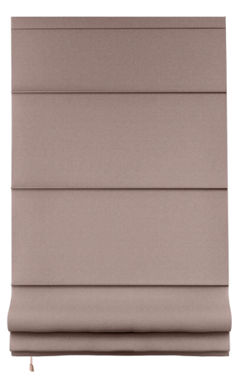 |  | 660672060160 | 4690617336881 | 60х160 | 6 | 1117.00 | 1530.00
Римские шторы "Blackout" | Лиловый |  |  | 660672080160 | 4690617336898 | 80х160 | 6 | 1371.00 | 1875.00
Римские шторы "Blackout" | Лиловый |  |  | 660672100175 | 4690617198656 | 100х175 | 6 | 1894.00 | 2853.00
Римские шторы "Blackout" | Лиловый |  |  | 660672120175 | 4690617198649 | 120х175 | 6 | 2093.00 | 3153.00
Римские шторы "Blackout" | Лиловый |  |  | 660672140175 | 4690617198632 | 140х175 | 6 | 2786.00 | 4195.00
Римские шторы "Blackout" | Лиловый |  |  | 660672140190 | 4690617198625 | 140х190 | 6 | 2857.00 | 4301.00
Римские шторы "Blackout" | Лиловый |  |  | 660672160190 | 4690617198618 | 160х190 | 6 | 3347.00 | 5040.00
Римские шторы "Blackout" | Лиловый |  |  | 660672180190 | 4690617198601 | 180х190 | 6 | 3623.00 | 5456.00
Римские шторы "Blackout" | Лиловый |  |  | 660672200190 | 4690617198595 | 200х190 | 6 | 3884.00 | 5849.00
Римские шторы "Blackout" | Коричневый | 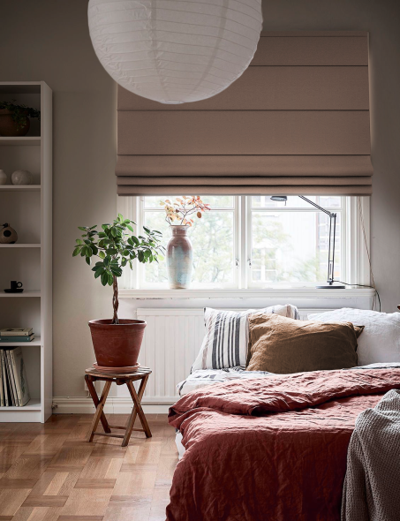 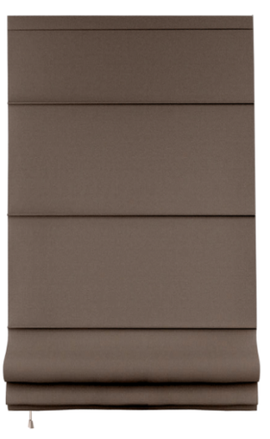 |  | 660635060160 | 4690617336904 | 60х160 | 6 | 1117.00 | 1530.00
Римские шторы "Blackout" | Коричневый |  |  | 660635080160 | 4690617336911 | 80х160 | 6 | 1371.00 | 1875.00
Римские шторы "Blackout" | Коричневый |  |  | 660635100175 | 4690617198519 | 100х175 | 6 | 1894.00 | 2853.00
Римские шторы "Blackout" | Коричневый |  |  | 660635120175 | 4690617198502 | 120х175 | 6 | 2093.00 | 3153.00
Римские шторы "Blackout" | Коричневый |  |  | 660635140175 | 4690617198496 | 140х175 | 6 | 2786.00 | 4195.00
Римские шторы "Blackout" | Коричневый |  |  | 660635140190 | 4690617198489 | 140х190 | 6 | 2857.00 | 4301.00
Римские шторы "Blackout" | Коричневый |  |  | 660635160190 | 4690617198472 | 160х190 | 6 | 3347.00 | 5040.00
Римские шторы "Blackout" | Коричневый |  |  | 660635180190 | 4690617198465 | 180х190 | 6 | 3623.00 | 5456.00
Римские шторы "Blackout" | Коричневый |  |  | 660635200190 | 4690617198458 | 200х190 | 6 | 3884.00 | 5849.00
Римские шторы "Blackout" | Серый |  |  | 660660060160 | 4690617336928 | 60х160 | 6 | 1117.00 | 1530.00
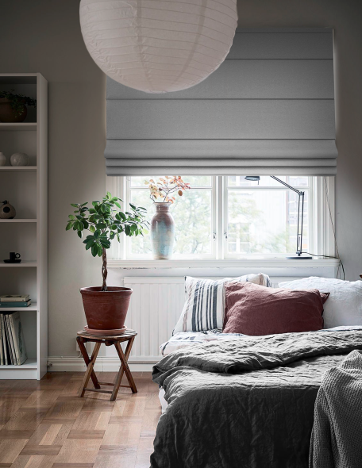
Римские шторы "Blackout" | Серый |  |  | 660660080160 | 4690617336935 | 80х160 | 6 | 1371.00 | 1875.00
Римские шторы "Blackout" | Серый |  |  | 660660100175 | 4690617198441 | 100х175 | 6 | 1894.00 | 2853.00
Римские шторы "Blackout" | Серый |  |  | 660660120175 | 4690617198434 | 120х175 | 6 | 2093.00 | 3153.00
Римские шторы "Blackout" | Серый |  |  | 660660140175 | 4690617198427 | 140х175 | 6 | 2786.00 | 4195.00
Римские шторы "Blackout" | Серый |  |  | 660660140190 | 4690617198410 | 140х190 | 6 | 2857.00 | 4301.00
Римские шторы "Blackout" | Серый |  |  | 660660160190 | 4690617198403 | 160х190 | 6 | 3347.00 | 5040.00
Римские шторы "Blackout" | Серый |  |  | 660660180190 | 4690617198397 | 180х190 | 6 | 3623.00 | 5456.00
Римские шторы "Blackout" | Серый |  |  | 660660200190 | 4690617198380 | 200х190 | 6 | 3884.00 | 5849.00
Римские шторы "Blackout" | Синий | 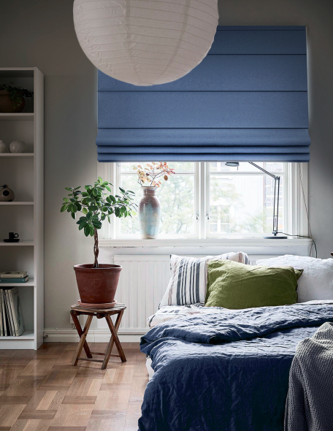 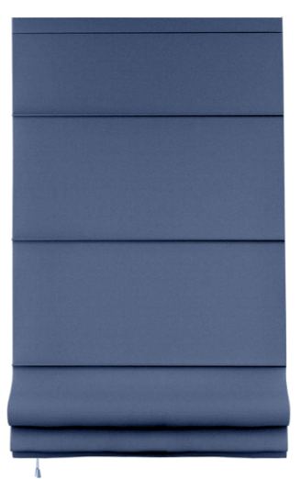 |  | 660640060160 | 4690617336942 | 60х160 | 6 | 1117.00 | 1530.00
Римские шторы "Blackout" | Синий |  |  | 660640080160 | 4690617336959 | 80х160 | 6 | 1371.00 | 1875.00
Римские шторы "Blackout" | Синий |  |  | 660640100175 | 4690617198168 | 100х175 | 6 | 1894.00 | 2853.00
Римские шторы "Blackout" | Синий |  |  | 660640120175 | 4690617198151 | 120х175 | 6 | 2093.00 | 3153.00
Римские шторы "Blackout" | Синий |  |  | 660640140175 | 4690617198144 | 140х175 | 6 | 2786.00 | 4195.00
Римские шторы "Blackout" | Синий |  |  | 660640140190 | 4690617198137 | 140х190 | 6 | 2857.00 | 4301.00
Римские шторы "Blackout" | Синий |  |  | 660640160190 | 4690617198120 | 160х190 | 6 | 3347.00 | 5040.00
Римские шторы "Blackout" | Синий |  |  | 660640180190 | 4690617198113 | 180х190 | 6 | 3623.00 | 5456.00
Римские шторы "Blackout" | Синий |  |  | 660640200190 | 4690617198106 | 200х190 | 6 | 3884.00 | 5849.00

